Overview
 |  |  |  |  |  |  | MASTER DATA MANAGEMENT

A> Overview |  |  |  |  |  |  |  |  |  | B> Key Steps

1>/ What is? |  |  |  |  |  |  |  |  |  | 1>/ Define the business goal
 | -Entities/Data points define the busi
 | -Non transactional data/ can change but SLOWLY |  |  |  |  |  |  |  |  | Hypothesis: | Improve business decision (Producing, purchasing by Data Quality and Centralization) |  |  |  | Process: | Purchasing. Production
 |  |  |  |  |  |  |  |  |  |  | Reduce cost of data maintenance and support |  |  |  | Input | data on aptomat, vòng bi & HRC
Transactional |  | Customer Master data |  |  | Product Master data |  |  | Supplier Master data | Others |  |  |  |  |  |  | + Dữ liệu phiếu nhập, phiếu xuất, phiếu nhập mua, hàng bán trả lại liên quan đến dữ liệu tồn kho của 3 nhóm vật tư Vòng bi, Aptomat, Thép cuộn cán nóng (HRC) của kỳ 01/05/2021 – 30/11/2021.
 |  |  |  |  | aptomat, vòng bi & HRC |  |  |  |  | Final product | Management report on Pricing Comparison |  | Conglomerate` | Subsidiaries |  | + Dữ liệu 3 nhóm vật tư Vòng bi, Aptomat, Thép cuộn cán nóng (HRC), từ hệ thống của Công ty Cổ phần Thép Hòa Phát Hải Dương và Công ty Cổ phần Ống thép Hòa Phát trong thời gian 01/05/2021 – 30/11/2021.
 |  |  |  |  |  |  |  |  |  |  | Management report on Purchasing /Production |  |  |  | Out
2>/ Best Practices |  |  |  |  |  |  |  |  |  |  | Management report on Inventory |  |  |  |  | Report
 | Align w biz goal |  |  |  |  |  |  |  |  |  |  |  |  |  |  | Data LookUp
 | Focus on simplicity and scalability |  |  |  |  |  |  |  |  | Current
 | Data Governance |  |  |  |  |  |  |  |  | constraints/issues:
 | Involve biz stakeholders
 | Ownership and accountability

3>/ Challenges
 | Data Quality | incomplete, inconsistency, duplication |  |  |  |  |  |  |  | 2>/ Understand the data environment
 | Data Integration | unified view from multiple source
 | ROI | challeging to demonstrate the return on investment |  |  |  |  |  |  |  | 2.1 MDM Maturity
 | Resistance to Change | changes in process |  |  |  |  |  |  |  |  | Vision and Initatives
 | Data Governance | complies with regulation
 | Scalability | start from a dept and then scale to others |  |  |  |  |  |  |  | 2.1 Current Data Architecture |  |  |  |  |  | [3. Tổng hợp vấn đề sau khảo sát]

Business
App
Web
App
IoT
External
Hoa
Phat
Cong ty con
 |  |  |  |  |  |  |  |  |  |  |  |  |  |  |  | System-related |  | Non System
C> Implementing a quick win case
Hoiw MDM make impact on business decision as defined? |  |  |  |  |  |  |  |  |  | Data Source |  |  |  |  |  |  | Workflow

Staging Area
1>/Business Requirements:
from external data -> code creation -> Master Data => Reporting
 | for process:
 |  |  |  |  |  |  |  |  |  | Data Ingestion Staging

Data Profiling and cleansing
Master Data
Reference Data
 |  |  |  |  |  |  |  |  |  |  |  | testing source data, mitigating the risk of a pipeline failure, creating an audit trail
 |  |  |  |  |  |  |  |  |  |  |  | and performing complex or computationally intense transformations. |  |  |  |  | Human Behaviour
2>/Functional Requirements |  |  |  |  |  | pros | con | by biz model |  | Data Transformation Layer |  |  |  |  | Bravo
 | high level | Type of MDM |  | Registry
 |  |  |  | Consolidated |  |  |  |  |  |  |  |  |  |  | Other
 |  |  |  | Coexistence
BI Reporting
Data visualization
Data Science Application
 |  |  |  | Centralized
 |  |  |  |  |  |  |  |  |  | Analytic Layer

D> Deliverables

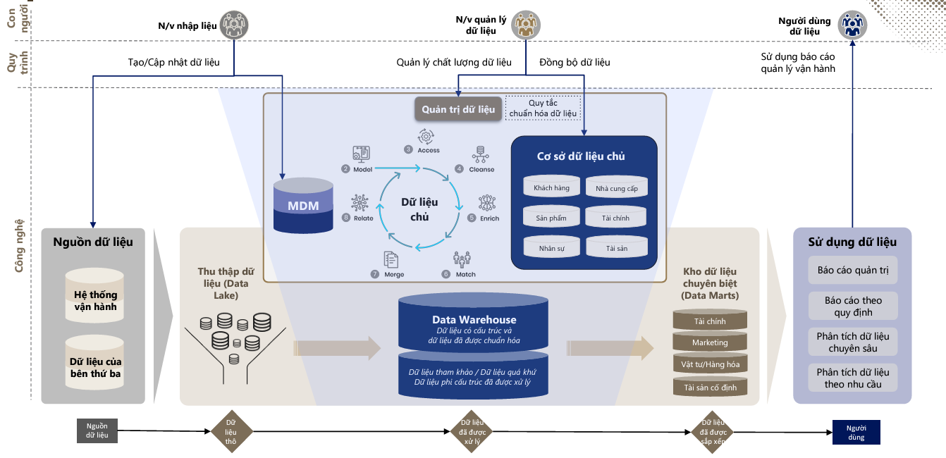
Report
 | Biz goal |  | Why current MDM cant perform well to support the goal
 | Current Data Env

 | Key hurdles | : System-related
 |  | :Non-system related

 | Proposed solution approach

 | Feature and performance needed of the MDM system

 | (Optional) Roadmap Prospect aligning with MDM maturity from current stage to TOBE stage

Bảng định nghĩa
Problem Classification: system / human overlap
Human: mindset, ethical, change management, cultural shift
Lack the details of process/or neccessary processes to guide user
System: lack of critical features: integration, verification,
Nhóm vấn đề | Loại vấn đề | Giải thích/Định nghĩa | Số lượng vấn đề | % | Số lượng công ty (đã khảo sát ) gặp vấn đề | ABVN
1. Nguyên tắc phân loại hàng hóa, dịch vụ | 1.1. Danh mục Dòng, loại, tệp | Danh mục không đủ/lộn xộn | 3 | 5.6% | 4 | Có quy tắc nhưng ko cụ thể hoá, không có 1 bên trung tâm để chuẩn hoá đặt tên, đặt mã
 | 1.2. Định nghĩa Dòng, loại, tệp | Định nghĩa chưa chính xác | 2 | 3.7% | 7 | Thiếu hướng dẫn và training
2. Con người | 2.1. Đội ngũ quản lý vận hành mã vật tư | (- Cấp Tập đoàn: Người quản trị mã -kiểm soát dữ liệu danh mục vật tư toàn Tập đoàn - Cấp công ty: Người tạo mã/sửa tên vật tư) Số lượng ít, kiêm nhiệm vị trí nên không hỗ trợ kịp thời Chưa đủ hiểu biết về tất cả các ngành | 3 | 5.6% | Toàn Tập đoàn | Bottleneck: Admin quản lý thiếu kiến thức về hàng hoá, không chuyên và kiêm nhiệm nhiều việc. Liên quan đến hạch toán kế toán?
 | 2.2. Chuyên trách | Chưa phân nhóm vật tư để quản lý theo chuyên môn, đặc thù ngành | 1 | 1.9% | Toàn Tập đoàn | Khảo sát thêm về các vấn đề con người như ethical và change management\
 | 2.3. Phân quyền | Chưa tách bạch vai trò của người ban hành chính sách, người dùng mã và người tạo mã/sửa tên vật tư/đình chỉ mã | 1 | 1.9% | Toàn Tập đoàn | Note: Nhiều quy trình sẽ quá phức tạp, ít quy trình sẽ ko đủ compliance
 | 2.4 Kiểm soát | Chức năng kiểm soát hiện tại còn hạn chế Cần thêm khả năng tiền kiểm | 4 | 7.4% | 5
 | 2.5. Đào tạo | Chưa có cơ chế/quy định đào tạo đội ngũ quản lý vận hành mã vật tư và người dùng mã | 4 | 7.4% | Toàn Tập đoàn
3. Quy trình | 3.1. Quy trình đã có | Quy trình đã có phục vụ vận hành mã vật tư nhưng chưa được đồng bộ giữa các công ty trong Tập đoàn: - Quy trình tạo mã - Quy trình sửa mã, đình chỉ mã | 2 | 3.7% | 1
 | 3.2. Quy trình còn thiếu | Quy trình còn thiếu nhằm phục vụ vận hành mã vật tư: - Quy trình tìm kiếm mã - Quy trình phê duyệt mã - Quy trình quản lý chất lượng - Quy trình đề xuất cải tiến & thực hiện cải tiến | 1 | 1.9% | Toàn Tập đoàn | Collect requirements!
4. Hệ thống | 4.1. Cơ sở dữ liệu | (Đặc tính hệ thống) Phân tán nên không tập hợp đầy đủ thông tin từ tất cả các nguồn dữ liệu | 2 | 3.7% | Toàn Tập đoàn
 | 4.2. Tích hợp dữ liệu | (Đặc tính hệ thống) Thiếu, không đồng bộ trên toàn hệ thống | 1 | 1.9% | Toàn Tập đoàn
 | 4.3. Phân quyền | (Đặc tính hệ thống) Rủi ro khi không tách bạch vai trò quyền hạn của các đối tượng: - Người dùng mã và người tạo mã - Người ban hành chính sách và người vận hành - Người phê duyệt và người tạo | 1 | 1.9% | Toàn Tập đoàn | Phân lại theo data acquisition; data validation, standardization, and enrichment; entity resolution; and stewardship and sharing.
 | 4.4. Chất lượng dữ liệu | (Đặc tính hệ thống) Thiếu chức năng quản lý chủ động chất lượng dữ liệu | 2 | 3.7% | Toàn Tập đoàn
 | 4.5. Phê duyệt dữ liệu | (Đặc tính hệ thống) Thiếu chức năng phê duyệt theo nhiều cấp | 1 | 1.9% | Toàn Tập đoàn
 | 4.6. Quản trị và tuân thủ | (Đặc tính hệ thống) Hệ thống thiếu các chốt chặn quản trị dữ liệu và đảm bảo tính tuân thủ | 2 | 3.7% | Toàn Tập đoàn
 | 4.7. Mã vật tư | (Thông tin quản lý trên hệ thống) Hệ thống sinh mã sai nguyên lý, phân nhóm chưa đúng bản chất | 1 | 1.9% | Toàn Tập đoàn
 | 4.8. Tên vật tư | (Thông tin quản lý trên hệ thống) Chưa xây dựng nguyên tắc đặt tên vật tư trên hệ thống | 4 | 7.4% | Toàn Tập đoàn
 | 4.9. Đặc tính vật tư | (Thông tin quản lý trên hệ thống) Chưa chuẩn hóa dữ liệu đặc tính vật tư | 4 | 7.4% | Toàn Tập đoàn
 | 4.10. Phân nhóm vật tư | (Thông tin quản lý trên hệ thống) Cần bổ sung thông tin phân nhóm vật tư đa chiều phục vụ cho mục đích quản trị | 5 | 9.3% | Toàn Tập đoàn
 | 4.11. Các thông tin khác | (Thông tin quản lý trên hệ thống) Thừa, thiếu dữ liệu | 5 | 9.3% | Toàn Tập đoàn
 | 4.12. Đơn vị quản lý phần mềm | Các lỗi khác thuộc về đơn vị quản lý phần mềm hiện tại (Bravo) | 5 | 9.3% | 4
Tổng |  |  | 54 | 100.0%

